界面&功能
界面相关 |  |  |  |  | 功能规则

 | 功能入口
 | 主界面点击功能按钮打开
 | 修仙之路主界面
 |  |  | 美术需求 |  |  | 程序规则
1

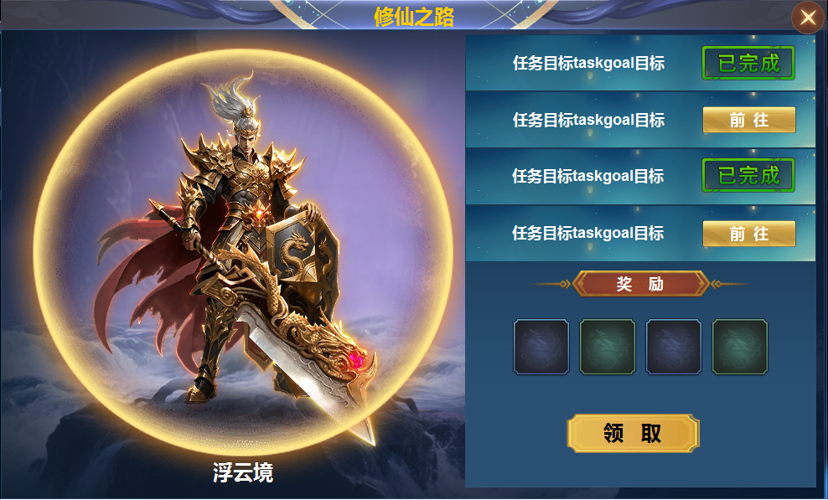
2
 |  | 1 | 修仙之路主界面 |  | 1 | 主界面点击按钮打开
 |  | 2 | 展示区 |  |  | ▶ | 功能开放时，默认为第一个境界的特效和任务内容。
 |  |  | ▶ | 背景图、七种颜色的特效。 | 2 | 展示区域
 |  | 3 | 任务栏 |  |  | ▶ | 显示玩家的模型，背景图，当前境界的特效。
 |  |  | ▶ | 已完成标记，前往按钮。 |  | ▶ | 显示当前境界的名称。
 |  |  | ▶ | 大文字底框、任务列表底框 |  | ▶ | 随着境界的提升，名称和特效会随之变化。
 |  | 4 | 奖励区 |  | 3 | 任务列表
 |  |  | ▶ | 奖励标题、领取按钮。 |  | ▶ | 点击前往即可打开相关的界面。
 |  |  |  |  |  | ▶ | 已完成的任务显示已完成
 |  |  |  |  |  | ▶ | 列表不必有选中状态。
 |  |  |  |  | 4 | 奖励区域
3
 |  |  |  |  |  | ▶ | 奖励显示为完成上面四个任务才可以领取。
 |  |  |  |  |  | ▶ | 未完成任务点击领取时，弹出提示：条件未达成
4
 |  |  |  |  |  | ▶ | 条件完成后，点击领取按钮弹出恭喜获得奖励，奖励窗口关闭后，界面变为下面的样子。
 |  |  |  |  |  |  | 注意逻辑顺序，点击领取-弹获得奖励-关闭获得窗口-界面变为突破。
 |  |  |  |  |  | ▶ | 最高等级的任务完成，领取奖励点击后出现获得奖励窗口，关闭窗口后界面34区域内容全部隐藏，
 |  |  |  |  |  |  | 界面显示修仙之路已达最高等级，下方显示属性。
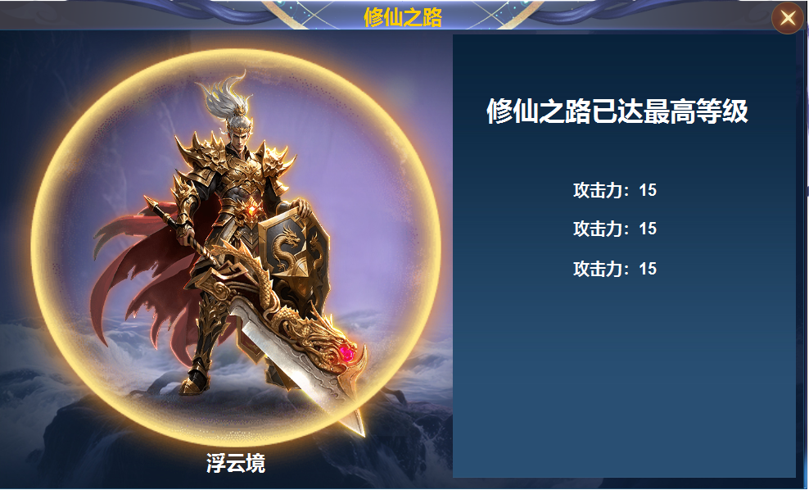

 | 修仙之路主界面
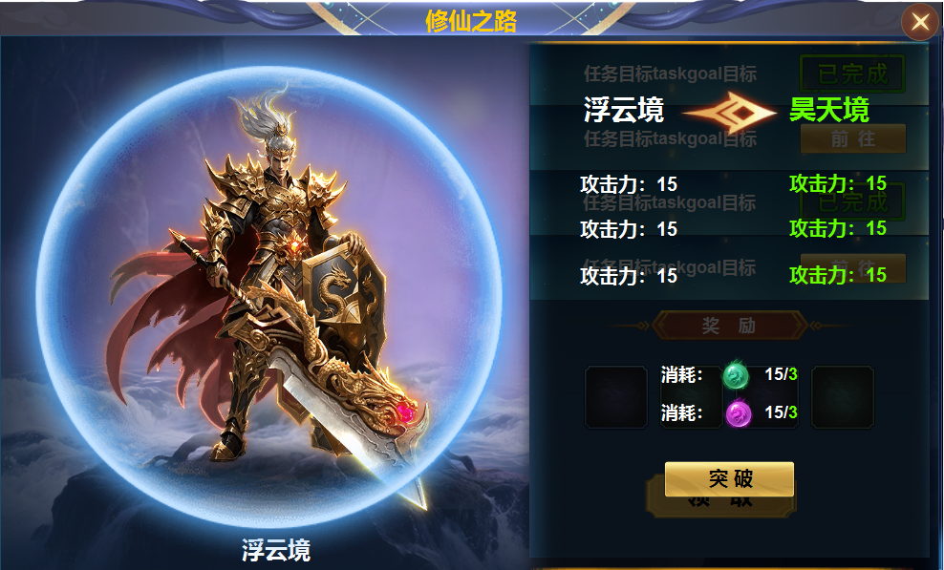
1
2
 |  | 1 |  | 箭头 | 1 | 属性栏
 |  |  |  |  |  | ▶ | 显示当前境界的属性和下阶属性。
 |  |  |  |  | 2 | 形象显示
 |  |  |  |  | 3 | 消耗
 |  |  |  |  |  | ▶ | 显示两种物品的消耗
 |  |  |  |  | 4 | 突破按钮
 |  |  |  |  |  | ▶ | 点击突破后，界面变为上面截图的样式，继续完成任务解锁下一境界。
 |  |  |  |  |  | ▶ | 材料不足时显示材料不足
3

4

参考图
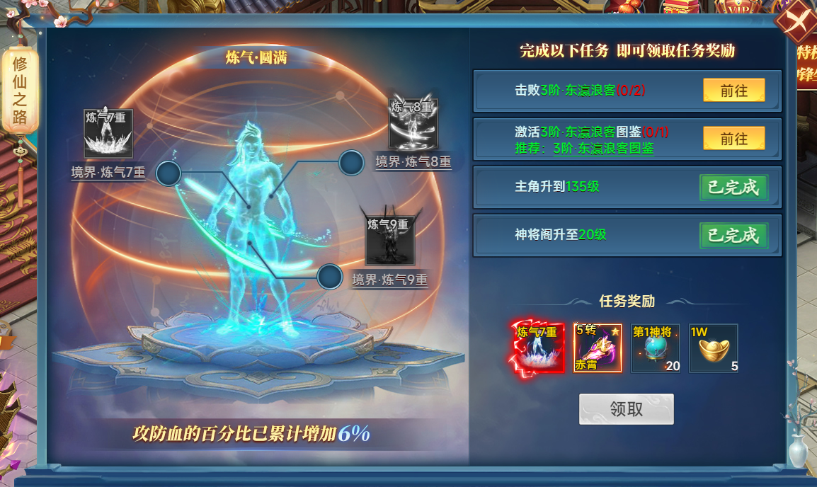
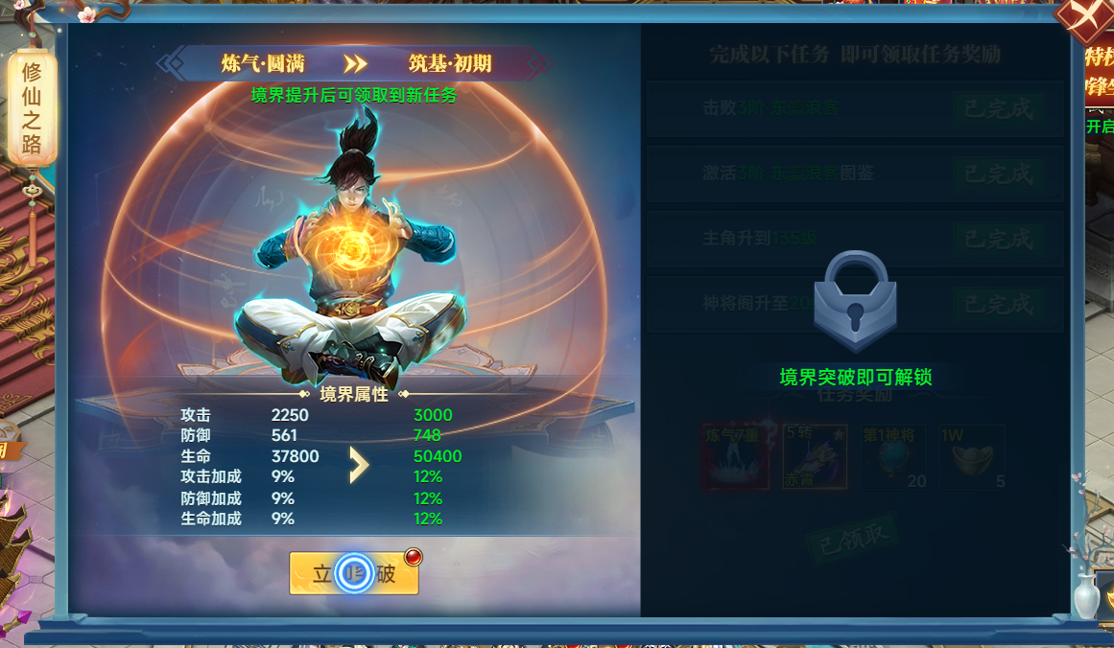
参考图

